Лист1
 |  |  |  |  |  |  |  |  |  |  | КОНТРОЛЬНЫЙ ТАЛОН

 |  | ПОДТВЕРЖДЕНИЕ № |  |  | 130319 - USA 09/06 |  |  |  | ВАУЧЕР-VOUCHER № |  |  | 130319 - USA 09/06
 |  | о приеме группы иностранных туристов |  |  |  |  |  |  | о приеме группы иностранных туристов

 | визовое приглашение № 0302 |  |  |  |  |  |  | визовое приглашение № 0302

 | Кратность визы |  | ОДНОКРАТНАЯ |  |  |  |  | Кратность визы |  | ОДНОКРАТНАЯ

 | Гражданство |  | США |  |  |  |  | Гражданство |  | США

 | Въезд с | 09/06/2019 |  | Выезд до | 21/06/2019 |  |  | Въезд с | 09/06/2019 |  | Выезд до | 21/06/2019

 | Фамилия |  | Имя |  | Дата | № | Граж-во | Фамилия |  | Имя |  | Дата | № | Граж-во
 |  |  |  |  | рождения | паспорта |  |  |  |  |  | рождения | паспорта

 | СПИСОК ГРУППЫ ПРИЛАГАЕТСЯ |  |  |  |  |  |  | СПИСОК ГРУППЫ ПРИЛАГАЕТСЯ

 | Цель поездки |  | ТУРИЗМ |  |  |  |  | Цель поездки |  | ТУРИЗМ

 | Маршрут и места размещения город |  |  |  | Москва,Санкт-Петербург |  |  | Маршрут и места размещения город |  |  |  | Москва,Санкт-Петербург

 | Размещение |  | на борту теплохода "ХЕЛЬГИ" (Viking Helgi) |  |  |  |  | Размещение |  | на борту теплохода "ХЕЛЬГИ" (Viking Helgi)
 | Принимающая организация, ее адрес, № референса |  |  |  |  |  |  | Принимающая организация, ее адрес, № референса
 | Туристическая компания "МИР", 190000, Россия, |  |  |  |  |  |  | Туристическая компания "МИР", 190000, Россия,
 | Санкт-Петербург, улица Большая Морская 31 |  |  |  |  |  |  | Санкт-Петербург, улица Большая Морская 31
 | Реестровый № |  | 016290 |  |  |  |  | Реестровый № |  | 016290

 | Дополнительные сведения: |  |  | Вышеуказанному туристу |  |  |  | Дополнительные сведения: |  |  | Вышеуказанному туристу
 | предоставляется размещение и питание на борту теплохода |  |  |  |  |  |  | предоставляется размещение и питание на борту теплохода
 | "ХЕЛЬГИ", трансферы и экскурсионное обслуживание в городе |  |  |  |  |  |  | "ХЕЛЬГИ", трансферы и экскурсионное обслуживание в городе
 | Москва, Санкт-Петербург |  |  |  |  |  |  | Москва, Санкт-Петербург
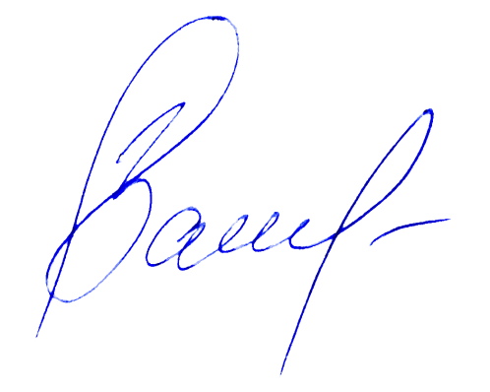

 | ВСЕ ВЫШЕПЕРЕЧИСЛЕННЫЕ УСЛУГИ ПОЛНОСТЬЮ ПЛАЧЕНЫ |  |  |  |  |  |  | ВСЕ ВЫШЕПЕРЕЧИСЛЕННЫЕ УСЛУГИ ПОЛНОСТЬЮ ПЛАЧЕНЫ
 | Ответственное лицо: |  |  |  |  |  |  | Ответственное лицо:

 | М.П. |  |  |  |  |  |  | М.П.
 |  | Подпись |  |  | Васив Д.М. |  | (менеджер ви- |  | Подпись |  |  | Васив Д.М. |  | (менеджер ви-
 |  |  |  |  |  |  | зового отдела) |  |  |  |  |  |  | зового отдела)
 |  | Дата | 2019-02-20 |  |  |  |  |  | Дата | 2019-02-20

 | 1028 |  |  |  |  |  |  | 1028 |  |  |  |  | Контролльный
 |  |  |  |  |  |  |  |  |  |  |  |  | талон
 | СПИСОК ГРУППЫ К ПОДТВЕРЖДЕНИЮ № |  |  |  |  | 130319 - USA 09/06 |  | СПИСОК ГРУППЫ К ВАУЧЕРУ - VOUCHER № |  |  |  |  | 130319 - USA 09/06
 | Фамилия |  | Имя |  | Дата | № | Граж-во | Фамилия |  | Имя |  | Дата | № | Граж-во
 |  |  |  |  | рождения | паспорта |  |  |  |  |  | рождения | паспорта
 |  |  |  |  |  |  | США |  |  |  |  |  |  | США

 |  |  |  |  |  |  | США |  |  |  |  |  |  | США

 |  |  |  |  |  |  | США |  |  |  |  |  |  | США

 |  |  |  |  |  |  | США |  |  |  |  |  |  | США

. |  |  |  |  |  |  | США |  |  |  |  |  |  | США
.
 |  |  |  |  |  |  | США |  |  |  |  |  |  | США

 |  |  |  |  |  |  | США |  |  |  |  |  |  | США



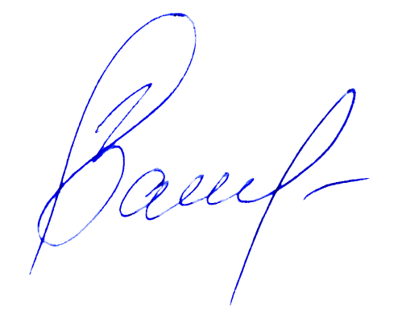
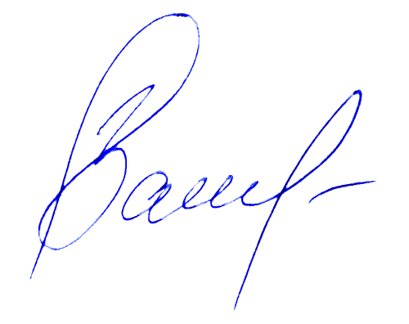
.
.

 |  | Подпись |  |  | Васив Д.М. |  | (менеджер визо- |  | Подпись |  |  | Васив Д.М. |  | (менеджер визо-
 |  |  |  |  |  |  | вого отдела) |  |  |  |  |  |  | вого отдела)
 |  | Дата | 2019-02-20 |  |  |  |  |  | Дата | 2019-02-20

